Ark1
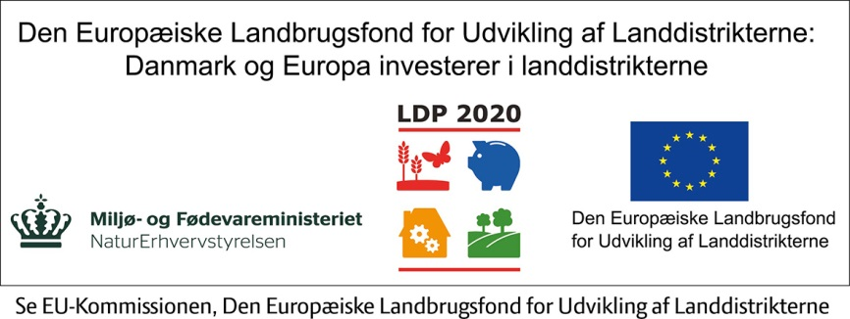
DRIFTSBUDGET
For tiden / 201- til / 201- | Januar | Februar | Marts | April | Maj | Juni | Juli | August | September | Oktober | November | December | 12 mdr. i alt

Omsætning
Salg af vare 1 | 0 | 0 | 0 | 0 | 0 | 0 | 0 | 0 | 0 | 0 | 0 | 0 | 0
Salg af vare 2 | 0 | 0 | 0 | 0 | 0 | 0 | 0 | 0 | 0 | 0 | 0 | 0 | 0
Salg af vare 3 | 0 | 0 | 0 | 0 | 0 | 0 | 0 | 0 | 0 | 0 | 0 | 0 | 0
Omsætning i alt: | 0 | 0 | 0 | 0 | 0 | 0 | 0 | 0 | 0 | 0 | 0 | 0 | 0

Variable omkostninger
Materialer | 0 | 0 | 0 | 0 | 0 | 0 | 0 | 0 | 0 | 0 | 0 | 0 | 0
Lønomkostninger | 0 | 0 | 0 | 0 | 0 | 0 | 0 | 0 | 0 | 0 | 0 | 0 | 0
Transportomkostninger | 0 | 0 | 0 | 0 | 0 | 0 | 0 | 0 | 0 | 0 | 0 | 0 | 0
Andet | 0 | 0 | 0 | 0 | 0 | 0 | 0 | 0 | 0 | 0 | 0 | 0 | 0
Variable omkostninger i alt: | 0 | 0 | 0 | 0 | 0 | 0 | 0 | 0 | 0 | 0 | 0 | 0 | 0

Dækningsbidrag (DB): (Omsætning - variable omkostninger) | 0 | 0 | 0 | 0 | 0 | 0 | 0 | 0 | 0 | 0 | 0 | 0 | 0

Faste omkostninger
Funktionærløn (inkl. ATP osv.) | 0 | 0 | 0 | 0 | 0 | 0 | 0 | 0 | 0 | 0 | 0 | 0 | 0
Lokaleleje | 0 | 0 | 0 | 0 | 0 | 0 | 0 | 0 | 0 | 0 | 0 | 0 | 0
El, vand og varme | 0 | 0 | 0 | 0 | 0 | 0 | 0 | 0 | 0 | 0 | 0 | 0 | 0
Rep. og vedl. af lokaler | 0 | 0 | 0 | 0 | 0 | 0 | 0 | 0 | 0 | 0 | 0 | 0 | 0
Rengøring | 0 | 0 | 0 | 0 | 0 | 0 | 0 | 0 | 0 | 0 | 0 | 0 | 0
Drift af bil/kørselsgodtgørelse | 0 | 0 | 0 | 0 | 0 | 0 | 0 | 0 | 0 | 0 | 0 | 0 | 0
Rejseudgifter | 0 | 0 | 0 | 0 | 0 | 0 | 0 | 0 | 0 | 0 | 0 | 0 | 0
Kontorartikler | 0 | 0 | 0 | 0 | 0 | 0 | 0 | 0 | 0 | 0 | 0 | 0 | 0
Porto og gebyrer | 0 | 0 | 0 | 0 | 0 | 0 | 0 | 0 | 0 | 0 | 0 | 0 | 0
Telefoner | 0 | 0 | 0 | 0 | 0 | 0 | 0 | 0 | 0 | 0 | 0 | 0 | 0
Internetforbindelse | 0 | 0 | 0 | 0 | 0 | 0 | 0 | 0 | 0 | 0 | 0 | 0 | 0
Hjemmeside abonnement/hosting og opdatering | 0 | 0 | 0 | 0 | 0 | 0 | 0 | 0 | 0 | 0 | 0 | 0 | 0
Markedsføring/annoncer/reklame | 0 | 0 | 0 | 0 | 0 | 0 | 0 | 0 | 0 | 0 | 0 | 0 | 0
Mødeudgifter | 0 | 0 | 0 | 0 | 0 | 0 | 0 | 0 | 0 | 0 | 0 | 0 | 0
Faglitteratur | 0 | 0 | 0 | 0 | 0 | 0 | 0 | 0 | 0 | 0 | 0 | 0 | 0
Forsikringer | 0 | 0 | 0 | 0 | 0 | 0 | 0 | 0 | 0 | 0 | 0 | 0 | 0
Kontingenter for virksomheden | 0 | 0 | 0 | 0 | 0 | 0 | 0 | 0 | 0 | 0 | 0 | 0 | 0
Kursusudgifter | 0 | 0 | 0 | 0 | 0 | 0 | 0 | 0 | 0 | 0 | 0 | 0 | 0
It udstyr | 0 | 0 | 0 | 0 | 0 | 0 | 0 | 0 | 0 | 0 | 0 | 0 | 0
Leasing-afgift | 0 | 0 | 0 | 0 | 0 | 0 | 0 | 0 | 0 | 0 | 0 | 0 | 0
Småanskaffelser under 12.800 kr. (2015) | 0 | 0 | 0 | 0 | 0 | 0 | 0 | 0 | 0 | 0 | 0 | 0 | 0
Vedl. af driftsmidler | 0 | 0 | 0 | 0 | 0 | 0 | 0 | 0 | 0 | 0 | 0 | 0 | 0
Revisor | 0 | 0 | 0 | 0 | 0 | 0 | 0 | 0 | 0 | 0 | 0 | 0 | 0
Advokat | 0 | 0 | 0 | 0 | 0 | 0 | 0 | 0 | 0 | 0 | 0 | 0 | 0
Anden rådgivning | 0 | 0 | 0 | 0 | 0 | 0 | 0 | 0 | 0 | 0 | 0 | 0 | 0
Uforudsete omkostninger 5% af faste omkostninger | 0 | 0 | 0 | 0 | 0 | 0 | 0 | 0 | 0 | 0 | 0 | 0 | 0
Fasteomkostninger i alt: | 0 | 0 | 0 | 0 | 0 | 0 | 0 | 0 | 0 | 0 | 0 | 0 | 0

Resultat før renter og afskrivninger (DB-faste omkostninger) | 0 | 0 | 0 | 0 | 0 | 0 | 0 | 0 | 0 | 0 | 0 | 0 | 0

Renter
Renter af banklån | 0 | 0 | 0 | 0 | 0 | 0 | 0 | 0 | 0 | 0 | 0 | 0 | 0
Renter af kassekredit | 0 | 0 | 0 | 0 | 0 | 0 | 0 | 0 | 0 | 0 | 0 | 0 | 0
Andre renter | 0 | 0 | 0 | 0 | 0 | 0 | 0 | 0 | 0 | 0 | 0 | 0 | 0
Renter i alt: | 0 | 0 | 0 | 0 | 0 | 0 | 0 | 0 | 0 | 0 | 0 | 0 | 0

Afskrivninger:
Driftsmidler | 0 | 0 | 0 | 0 | 0 | 0 | 0 | 0 | 0 | 0 | 0 | 0 | 0
Andet | 0 | 0 | 0 | 0 | 0 | 0 | 0 | 0 | 0 | 0 | 0 | 0 | 0
Afskrivninger i alt: | 0 | 0 | 0 | 0 | 0 | 0 | 0 | 0 | 0 | 0 | 0 | 0 | 0

Faste omkostninger - renter og afskrivninger i alt: | 0 | 0 | 0 | 0 | 0 | 0 | 0 | 0 | 0 | 0 | 0 | 0 | 0

Nettooverskud (DB - faste.omk., renter og afskr.): | 0 | 0 | 0 | 0 | 0 | 0 | 0 | 0 | 0 | 0 | 0 | 0 | 0

Kilde: Virk Startvækst

